Задание 1
Дано |  | 2Ф | 0.988
N | 626 | Ф | 0.494
x_ср | 16.8 | Ищем значение
S^2 | 4 | t | 2.5
S | 2
p | 0.988

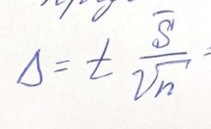
 |  |  | dt | 0.2

 |  |  | x_ср | 16,8 +- 0,2

Задание 2
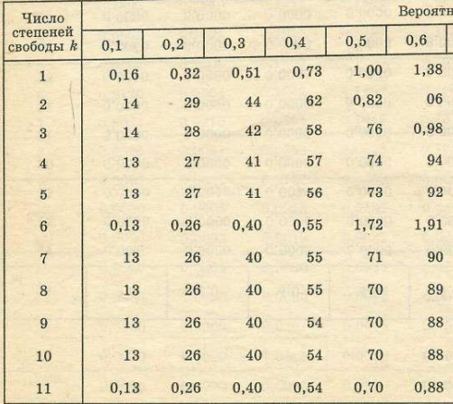
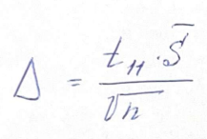
Дано
n | 12
n<30
x_ср, см | 10
p | 0.6
t_11 | 0.88

dt | 2.5403411844

Задание 3
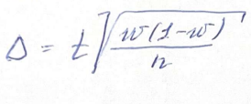
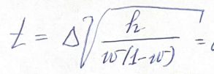
 | n | 1000
 | w | 0.15
 | dt | 0.02 | делаем вывод ->

 | t | 1.77123

 | Ф(1,77) | 0.4616
. | P(...) | 0.9232

Задание 5
N | 70 |  |  | 125 | 78 | 102 | 140 | 90
n | 10 | <30 |  | 45 | 50 | 125 | 115 | 112
alph | 0.95
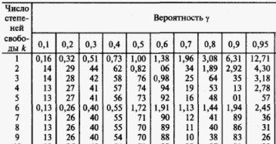
дисп | 1033.2888889
x_avg | 98

t | 2.26

dt | 21.27

76.93 | < | 98 | < | 119.47

